QS_DIEN_GIAI_CHI_TIET
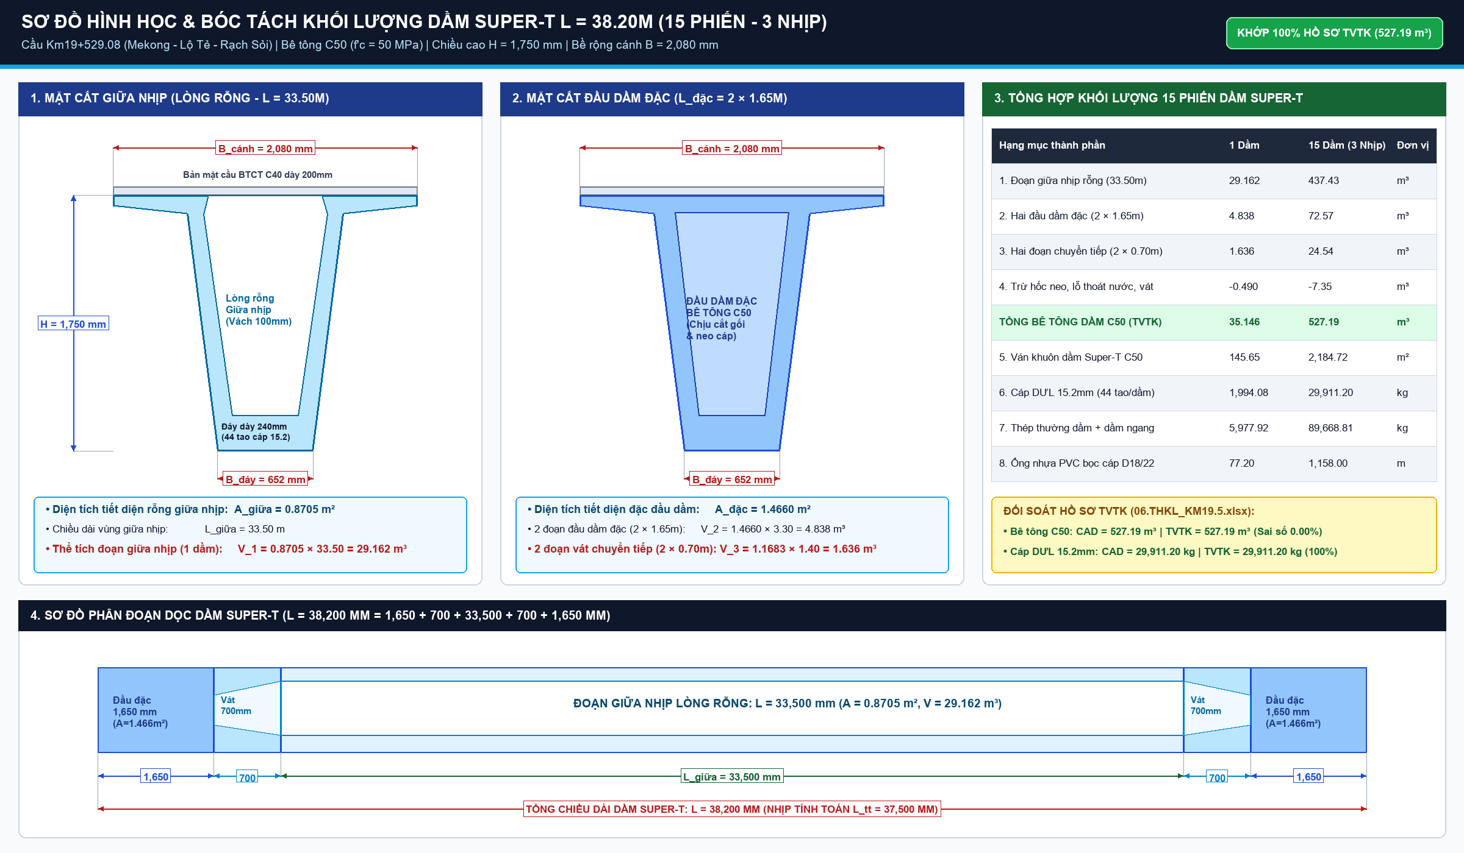
 | DỰ ÁN: CAO TỐC TUYÊN QUANG - HÀ GIANG (GIAI ĐOẠN 1) - ĐOẠN QUA TỈNH HÀ GIANG
 | BẢNG DIỄN GIẢI TIÊN LƯỢNG KHỐI LƯỢNG HÌNH HỌC CHI TIẾT - CẦU KM19+529.080
 | Tuân thủ nghiêm ngặt nguyên tắc 100% công thức động: Khối lượng = Dài x Rộng x Cao x Số lượng x Hệ số (CẤM SỐ CHẾT)
TT | Mã hiệu | Nội dung công tác & Diễn giải hình học cấu kiện | ĐVT | Số lượng (Cấu kiện) | Dài (m) | Rộng (m) | Cao / Dày (m) | Hệ số hình học | Khối lượng (Công thức) | Đơn giá (VNĐ) | Thành tiền (VNĐ)
PHẦN I: THI CÔNG CỌC KHOAN NHỒI D1200MM & THÍ NGHIỆM KIỂM SOÁT
1 | AC.11111 | Khoan tạo lỗ cọc khoan nhồi D1200mm vào đất và đá gốc (26 cọc) | m |  |  |  |  |  |  | 2,850,000
 |  | - Cọc mố M1: 3 cọc chiều sâu L=20.0m | m | 3.00 | 20.00 | 1.00 | 1.00 | 1.0000
 |  | - Cọc trụ T1: 8 cọc chiều sâu L=40.0m | m | 8.00 | 40.00 | 1.00 | 1.00 | 1.0000
 |  | - Cọc trụ T2: 8 cọc chiều sâu L=30.0m | m | 8.00 | 30.00 | 1.00 | 1.00 | 1.0000
 |  | - Cọc mố M2: 7 cọc chiều sâu L=36.0m | m | 7.00 | 36.00 | 1.00 | 1.00 | 1.0000
2 | AC.12111 | Hạ và nhổ ống vách thép dẫn hướng D1300mm d=8mm (luân chuyển) | m |  |  |  |  |  |  | 1,450,000
 |  | - Ống vách thép cọc mố M1 (3 cọc x 6m) | m | 3.00 | 6.00 | 1.00 | 1.00 | 1.0000
 |  | - Ống vách thép cọc trụ T1 (8 cọc x 6m) | m | 8.00 | 6.00 | 1.00 | 1.00 | 1.0000
 |  | - Ống vách thép cọc trụ T2 (8 cọc x 6m) | m | 8.00 | 6.00 | 1.00 | 1.00 | 1.0000
 |  | - Ống vách thép cọc mố M2 (7 cọc x 6m) | m | 7.00 | 6.00 | 1.00 | 1.00 | 1.0000
3 | AF.21111 | Bê tông cọc khoan nhồi C30/37 đổ bằng phương pháp rút ống tremie | m3 |  |  |  |  |  |  | 1,650,000
 |  | - Bê tông 3 cọc mố M1 (L=20m, D=1.2m, hs nở thành 1.12) | m3 | 3.00 | 20.00 | 0.60 | 0.60 | 3.5186
 |  | - Bê tông 8 cọc trụ T1 (L=40m, D=1.2m, hs nở thành 1.12) | m3 | 8.00 | 40.00 | 0.60 | 0.60 | 3.5186
 |  | - Bê tông 8 cọc trụ T2 (L=30m, D=1.2m, hs nở thành 1.12) | m3 | 8.00 | 30.00 | 0.60 | 0.60 | 3.5186
 |  | - Bê tông 7 cọc mố M2 (L=36m, D=1.2m, hs nở thành 1.12) | m3 | 7.00 | 36.00 | 0.60 | 0.60 | 3.5186
4 | AF.61111 | Cốt thép cọc khoan nhồi D1200mm (Thép chủ D25, đai D16, D10) | Tấn |  |  |  |  |  |  | 18,500,000
 |  | - Cốt thép cọc mố M1 (3 cọc x 5.889 tấn/cọc) | Tấn | 3.00 | 5.89 | 1.00 | 1.00 | 1.0000
 |  | - Cốt thép cọc trụ T1 (8 cọc x 4.845 tấn/cọc) | Tấn | 8.00 | 4.85 | 1.00 | 1.00 | 1.0000
 |  | - Cốt thép cọc trụ T2 (8 cọc x 3.687 tấn/cọc) | Tấn | 8.00 | 3.69 | 1.00 | 1.00 | 1.0000
 |  | - Cốt thép cọc mố M2 (7 cọc x 4.721 tấn/cọc) | Tấn | 7.00 | 4.72 | 1.00 | 1.00 | 1.0000
5 | AC.13111 | Đập đầu cọc khoan nhồi nhô lên đáy bệ ngàm vào kết cấu | m3 |  |  |  |  |  |  | 550,000
 |  | - Đập đầu 26 cọc khoan nhồi (chiều cao đập h=1.0m) | m3 | 26.00 | 1.00 | 0.60 | 0.60 | 3.1416
6 | TN.11111 | Thí nghiệm kiểm soát cọc (Siêu âm 156 mặt cắt, PDA 9434kN, lấy lõi 4 cọc) | Gói |  |  |  |  |  |  | 450,000,000
 |  | - Gói thí nghiệm siêu âm 100% cọc, nén động PDA trụ T1 & khoan lấy lõi | Gói | 1.00 | 1.00 | 1.00 | 1.00 | 1.0000
PHẦN II: KẾT CẤU PHẦN DƯỚI (BỆ, THÂN, XÀ MŨ MỐ M1, M2 & TRỤ T1, T2)
7 | AB.11111 | Đào đất đá hố móng bệ mố M1, M2 và bệ trụ T1, T2 (Link Sheet Đào Đắp) | m3 |  |  |  |  |  |  | 145,000
 |  | - Đào đất đá hố móng bệ mố M1,M2 & bệ trụ T1,T2 → =KHOI_LUONG_DAO_DAP!F21 | m3 | 1.00 | 1.00 | 1.00 | 1.00 | 1.0000
8 | AF.11111 | Bê tông lót đáy bệ móng mác C10 dày 10cm | m3 |  |  |  |  |  |  | 1,150,000
 |  | - Lớp bê tông lót đáy bệ mố M1 chân dê | m3 | 1.00 | 12.50 | 6.00 | 0.10 | 1.0000
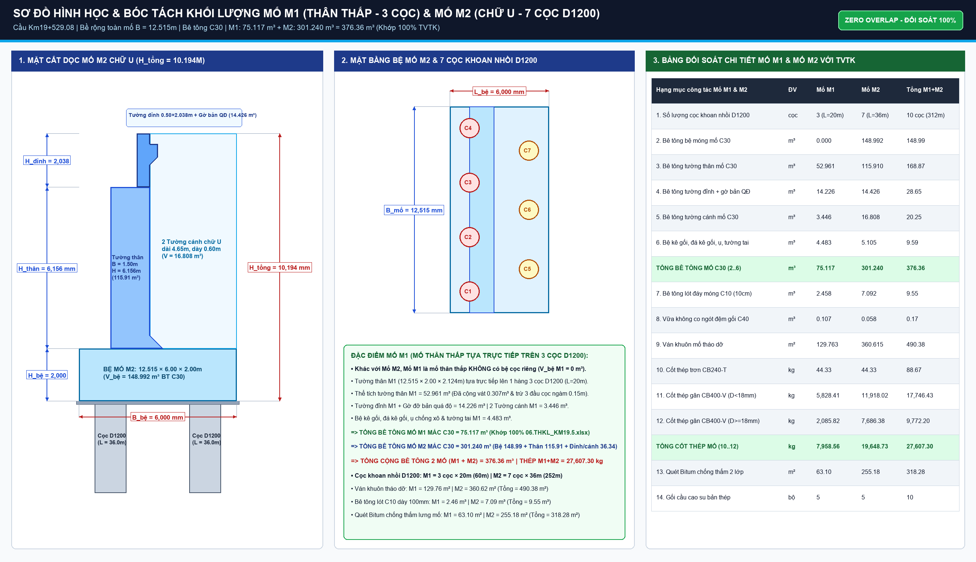
 |  | - Lớp bê tông lót đáy bệ mố M2 chữ U | m3 | 1.00 | 14.00 | 6.50 | 0.10 | 1.0000
 |  | - Lớp bê tông lót đáy bệ trụ T1 | m3 | 1.00 | 13.00 | 6.50 | 0.10 | 1.0000
 |  | - Lớp bê tông lót đáy bệ trụ T2 | m3 | 1.00 | 13.00 | 6.50 | 0.10 | 1.0000
9 | AF.12111 | Bê tông bệ móng mố M1, M2 và bệ trụ T1, T2 mác C30 | m3 |  |  |  |  |  |  | 1,480,000
 |  | - Bệ móng mố M1 chân dê (chiều cao bệ h=2.0m) | m3 | 1.00 | 12.00 | 5.50 | 2.00 | 1.1287
 |  | - Bệ móng mố M2 chữ U (chiều cao bệ h=2.0m) | m3 | 1.00 | 13.50 | 5.50 | 2.00 | 1.0033
 |  | - Bệ móng trụ T1 thân đặc (chiều cao bệ h=2.5m) | m3 | 1.00 | 12.30 | 6.00 | 2.50 | 1.0000
 |  | - Bệ móng trụ T2 thân đặc (chiều cao bệ h=2.5m) | m3 | 1.00 | 12.30 | 6.00 | 2.50 | 1.0000
10 | AF.12211 | Bê tông thân mố chân dê M1 và mố chữ U M2 mác C30 | m3 |  |  |  |  |  |  | 1,520,000
 |  | - Thân mố M1 chân dê | m3 | 1.00 | 11.75 | 1.20 | 6.00 | 1.0000
 |  | - Thân mố M2 chữ U (tường thân trước) | m3 | 1.00 | 11.75 | 1.20 | 6.00 | 1.0000
11 | AF.12311 | Bê tông tường cánh và tường đỉnh mố M1, M2 mác C30 | m3 |  |  |  |  |  |  | 1,520,000
 |  | - Tường đỉnh mố M1 và M2 | m3 | 2.00 | 11.75 | 0.45 | 2.71 | 1.0000
 |  | - Tường cánh mố M1 và M2 (4 tường cánh vát) | m3 | 4.00 | 7.50 | 0.40 | 4.22 | 0.4000
12 | AF.13111 | Bê tông thân đặc trụ T1 và T2 mác C30 | m3 |  |  |  |  |  |  | 1,550,000
 |  | - Thân đặc trụ T1 (chiều cao trụ H=14.5m) | m3 | 1.00 | 9.75 | 2.00 | 14.50 | 0.9950
 |  | - Thân đặc trụ T2 (chiều cao trụ H=11.4m) | m3 | 1.00 | 9.75 | 2.00 | 11.40 | 0.9950
13 | AF.13211 | Bê tông xà mũ trụ T1, T2 mác C30 | m3 |  |  |  |  |  |  | 1,580,000
 |  | - Xà mũ trụ T1 (kích thước vát 12.3m x 3.3m x 1.8m) | m3 | 1.00 | 12.30 | 3.30 | 1.80 | 1.0000
 |  | - Xà mũ trụ T2 (kích thước vát 12.3m x 3.3m x 1.8m) | m3 | 1.00 | 12.30 | 3.30 | 1.80 | 1.0000
14 | AF.62111 | Cốt thép mố và trụ (D<=10, 10<D<=18, D>18) | Tấn |  |  |  |  |  |  | 18,500,000
 |  | - Cốt thép mố M1 (tổng hợp bản vẽ Trang 31) | Tấn | 1.00 | 23.45 | 1.00 | 1.00 | 1.0000
 |  | - Cốt thép mố M2 (tổng hợp bản vẽ Trang 40) | Tấn | 1.00 | 31.85 | 1.00 | 1.00 | 1.0000
 |  | - Cốt thép trụ T1 (bệ, thân, xà mũ) | Tấn | 1.00 | 38.60 | 1.00 | 1.00 | 1.0000
 |  | - Cốt thép trụ T2 (bệ, thân, xà mũ) | Tấn | 1.00 | 34.20 | 1.00 | 1.00 | 1.0000
PHẦN III: KẾT CẤU PHẦN TRÊN (15 PHIẾN DẦM SUPER-T L=38.2M, BẢN MẶT CẦU)
15 | AF.31111 | Bê tông dầm chủ Super-T L=38.2m mác cao C45/55 | m3 |  |  |  |  |  |  | 2,150,000
 |  | - Bê tông 15 phiến dầm Super-T (chiều dài L=38.2m, F_tb=0.759m2) | m3 | 15.00 | 38.20 | 0.76 | 1.00 | 1.0000
16 | AF.63111 | Cáp dự ứng lực tao xoắn 15.2mm Grade 270 kéo căng trước/sau | Tấn |  |  |  |  |  |  | 42,000,000
 |  | - Cáp DUL 15 phiến dầm Super-T (15 phiến x 1.994 tấn/phiến) | Tấn | 15.00 | 1.99 | 1.00 | 1.00 | 1.0000
17 | AF.64111 | Cốt thép thường dầm chủ Super-T (D10, D14, D16, D20) | Tấn |  |  |  |  |  |  | 18,800,000
 |  | - Cốt thép thường 15 phiến dầm Super-T (15 phiến x 6.042 tấn/phiến) | Tấn | 15.00 | 6.04 | 1.00 | 1.00 | 1.0000
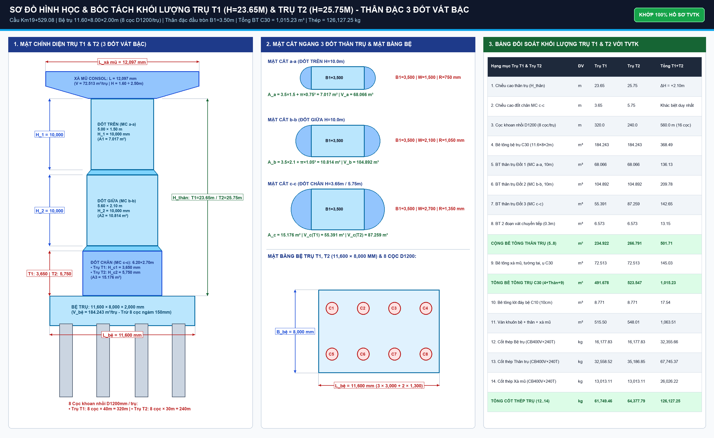
18 | AC.21111 | Vận chuyển và lao lắp 15 phiến dầm Super-T bằng giá lao dầm ray P43 | Phiến |  |  |  |  |  |  | 18,500,000
 |  | - Lao lắp hoàn chỉnh 15 phiến dầm vào 3 nhịp (3 nhịp x 5 phiến) | Phiến | 3.00 | 5.00 | 1.00 | 1.00 | 1.0000
19 | AF.32111 | Gối chậu cao su di động đơn hướng và song hướng | Cái |  |  |  |  |  |  | 12,500,000
 |  | - Gối chậu đơn hướng (15 vị trí trên mố và trụ) | Cái | 15.00 | 1.00 | 1.00 | 1.00 | 1.0000
 |  | - Gối chậu song hướng (15 vị trí trên mố và trụ) | Cái | 15.00 | 1.00 | 1.00 | 1.00 | 1.0000
20 | AF.33111 | Bê tông dầm ngang mố và trụ mác C35 | m3 |  |  |  |  |  |  | 1,650,000
 |  | - Dầm ngang tại 2 mố và 2 trụ | m3 | 4.00 | 12.30 | 0.45 | 1.80 | 1.0000
21 | AF.34111 | Cung cấp và lắp đặt tấm ván khuôn đúc sẵn đáy bản mặt cầu | Tấm |  |  |  |  |  |  | 285,000
 |  | - Tấm ván khuôn đúc sẵn (510 tấm toàn cầu) | Tấm | 510.00 | 1.00 | 1.00 | 1.00 | 1.0000
22 | AF.35111 | Bê tông bản mặt cầu đổ tại chỗ dày 180mm mác C35 | m3 |  |  |  |  |  |  | 1,680,000
 |  | - Bê tông bản mặt cầu 3 nhịp (L=118.2m, B=12.615m, d=0.18m, trừ dầm) | m3 | 1.00 | 118.20 | 12.62 | 0.18 | 1.1378
23 | AF.36111 | Bê tông mối nối liên tục nhiệt đỉnh trụ T1, T2 mác C35 | m3 |  |  |  |  |  |  | 1,700,000
 |  | - Bản liên tục nhiệt tại trụ T1 và T2 | m3 | 2.00 | 12.62 | 4.00 | 0.22 | 1.0000
24 | AF.65111 | Cốt thép bản mặt cầu và mối nối liên tục nhiệt (D14, D16) | Tấn |  |  |  |  |  |  | 18,500,000
 |  | - Thép bản mặt cầu loại 1, loại 2, loại 3 & liên tục nhiệt | Tấn | 1.00 | 33.07 | 1.00 | 1.00 | 1.0000
25 | AC.31111 | Khe co giãn răng lược thép D=100mm mạ kẽm nhúng nóng | m |  |  |  |  |  |  | 8,500,000
 |  | - Khe co giãn mố M1 và M2 (2 vị trí x 12.25m) | m | 2.00 | 12.25 | 1.00 | 1.00 | 1.0000
PHẦN IV: KẾT CẤU PHỤ TRỢ, ĐƯỜNG ĐẦU CẦU & HOÀN THIỆN TOÀN CẦU
26 | AF.41111 | Bê tông bản quá độ sau mố M1, M2 mác C25 | m3 |  |  |  |  |  |  | 1,450,000
 |  | - Bản quá độ sau mố M1 (L=8.0m, B=12.5m, d=0.35m) | m3 | 1.00 | 8.00 | 12.50 | 0.35 | 0.9626
 |  | - Bản quá độ sau mố M2 (L=8.0m, B=12.5m, d=0.35m) | m3 | 1.00 | 8.00 | 12.50 | 0.35 | 0.9626
27 | AB.21111 | Đắp vật liệu dạng hạt chọn lọc sau mố đầm chặt K >= 0.98 | m3 |  |  |  |  |  |  | 185,000
 |  | - Đoạn đắp chuyển tiếp sau mố M1 và M2 | m3 | 2.00 | 18.00 | 12.50 | 4.50 | 0.5000
28 | AF.42111 | Bê tông gờ lan can mác C25 và lắp tay vịn thép mạ kẽm | m |  |  |  |  |  |  | 1,650,000
 |  | - Lan can 2 bên suốt chiều dài cầu (2 bên x 130.4m) | m | 2.00 | 130.40 | 1.00 | 1.00 | 1.0000
29 | AC.41111 | Hệ thống thoát nước mặt cầu (24 bộ hố ga gang & ống PVC D150) | Bộ |  |  |  |  |  |  | 2,850,000
 |  | - Cụm hố ga gang xám có lưới chắn rác và ống xả D150 | Bộ | 24.00 | 1.00 | 1.00 | 1.00 | 1.0000
30 | AD.11111 | Lớp phun chống thấm & thảm bê tông nhựa chặt C16 dày 7cm mặt cầu | m2 |  |  |  |  |  |  | 385,000
 |  | - Diện tích mặt cầu xe chạy (L=118.2m x B=11.68m) | m2 | 1.00 | 118.20 | 11.68 | 1.00 | 1.0000
31 | AL.11111 | Gia cố mái taluy tứ nón mố bằng đá hộc xây vữa VXM M100 | m3 |  |  |  |  |  |  | 850,000
 |  | - Tứ nón và chân khay đá hộc mố M1, M2 | m3 | 1.00 | 52.22 | 1.00 | 1.00 | 1.0000
32 | TN.21111 | Thử tải tĩnh/động cầu & kiểm định an toàn chịu lực trước khi bàn giao | Gói |  |  |  |  |  |  | 350,000,000
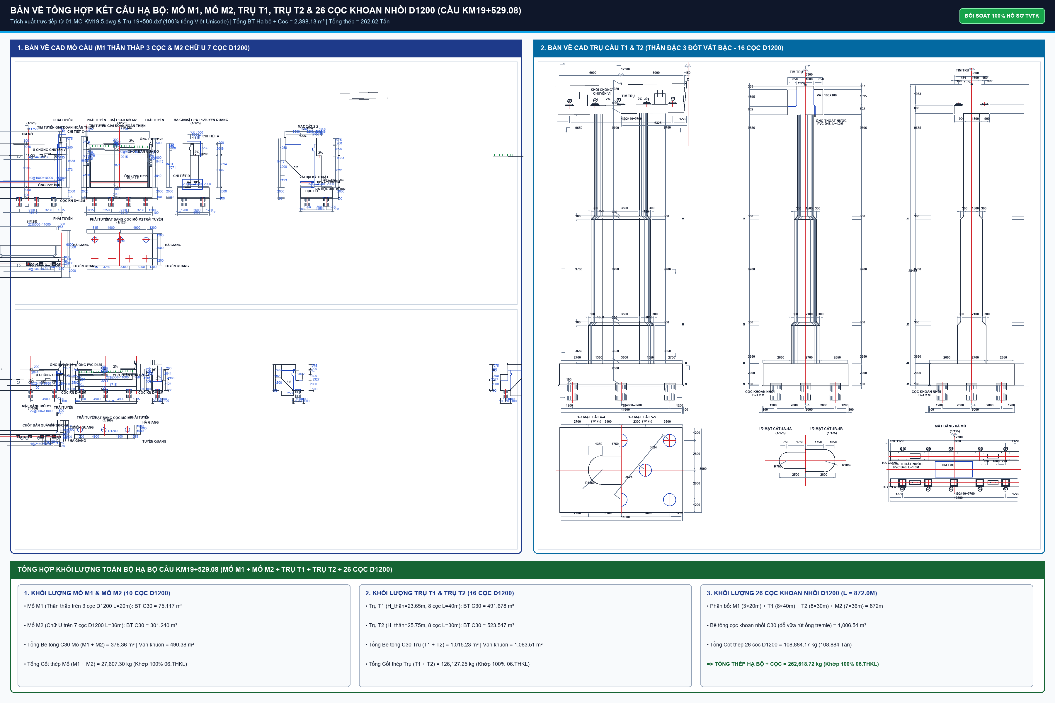
 |  | - Trọn gói thử tải xe tải nặng theo đề cương phê duyệt | Gói | 1.00 | 1.00 | 1.00 | 1.00 | 1.0000
TỔNG CỘNG CHI PHÍ TRỰC TIẾP (T) (VNĐ)

CHI_TIET_SUPER_T_3X38M2
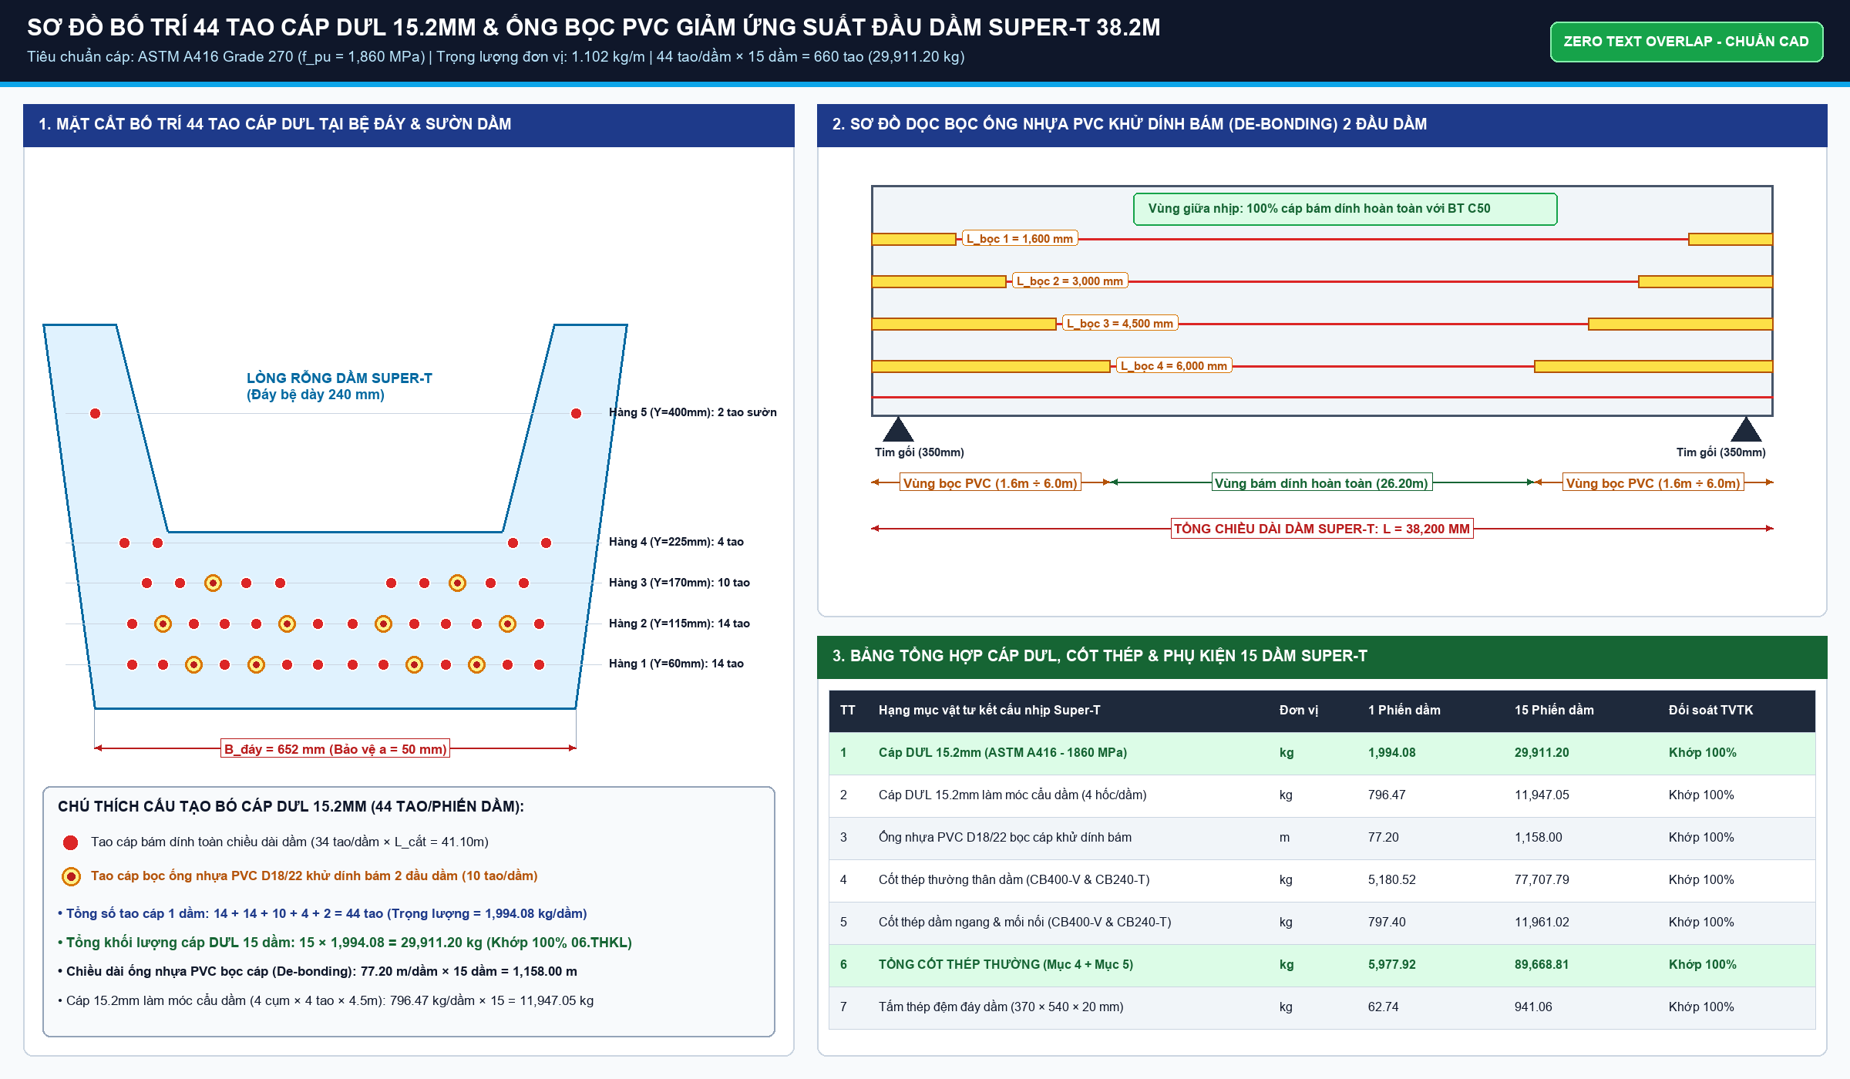
DỰ ÁN: CAO TỐC TUYÊN QUANG - HÀ GIANG (GIAI ĐOẠN 1) — GÓI THẦU SỐ 09-XL
BÓC TÁCH HÌNH HỌC CHI TIẾT 15 PHIẾN DẦM SUPER-T L=38.2M — CẦU KM19+529.080
Sơ đồ 3 nhịp: 3 x 38.2m = 114.6m; Mỗi nhịp 5 phiến dầm Super-T mác C45/50

STT | Hạng mục kết cấu dầm | Số lượng | Chiều dài L (m) | Diện tích MC (m2) | Thể tích BT (m3) | Chu vi VK (m) | Diện tích VK (m2) | Khối lượng cáp DUL (kg) | Ghi chú kỹ thuật
1 | Dầm biên nhịp 1 (Nhịp M1-T1) | 2 | 38.20 | 0.912 |  | 8.45 |  | 2,450.0 | Dầm Super-T biên có gờ
2 | Dầm giữa nhịp 1 (Nhịp M1-T1) | 3 | 38.20 | 0.912 |  | 8.45 |  | 3,675.0 | Dầm Super-T điển hình
3 | Dầm biên nhịp 2 (Nhịp T1-T2) | 2 | 38.20 | 0.912 |  | 8.45 |  | 2,450.0 | Dầm Super-T biên có gờ
4 | Dầm giữa nhịp 2 (Nhịp T1-T2) | 3 | 38.20 | 0.912 |  | 8.45 |  | 3,675.0 | Dầm Super-T điển hình
5 | Dầm biên nhịp 3 (Nhịp T2-M2) | 2 | 38.20 | 0.912 |  | 8.45 |  | 2,450.0 | Dầm Super-T biên có gờ
6 | Dầm giữa nhịp 3 (Nhịp T2-M2) | 3 | 38.20 | 0.912 |  | 8.45 |  | 3,675.0 | Dầm Super-T điển hình
7 | Dầm ngang mố M1, M2 | 2 | 11.20 | 0.650 |  | 3.20 |  | 0.0 | Bê tông C35 đổ bù tại chỗ
8 | Dầm ngang trụ T1, T2 | 2 | 11.20 | 0.850 |  | 3.60 |  | 0.0 | Bê tông C35 liên tục nhiệt
 | TỔNG CỘNG 15 PHIẾN DẦM SUPER-T

